выборка
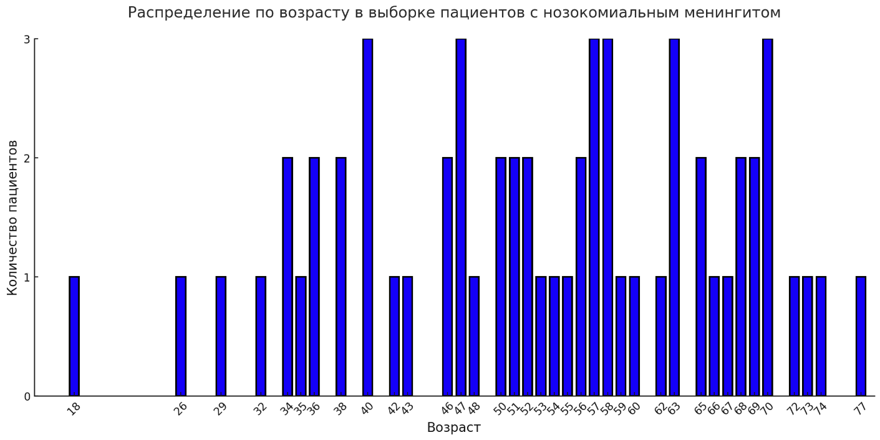
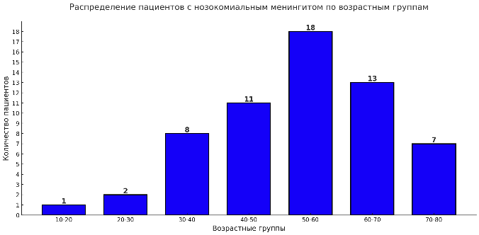
Возраст |  | Реоперация |  | Сахарный диабет
0 | 0 | нет | 35 | да | 9
1 | 0 | да | 25 | нет | 51
2 | 0
18 | 1
26 | 1 | Пол
29 | 1 | Ж | 33
32 | 1 | М | 27
34 | 2
35 | 1
36 | 2
38 | 2
40 | 3
42 | 1
43 | 1
46 | 2
47 | 3
48 | 1
50 | 2
51 | 2
52 | 2
53 | 1
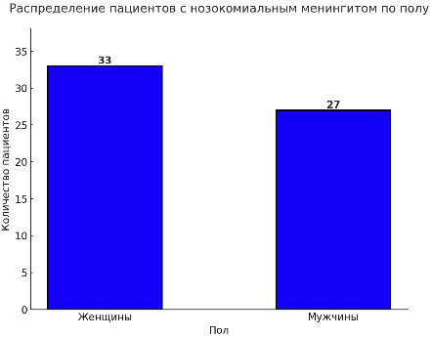
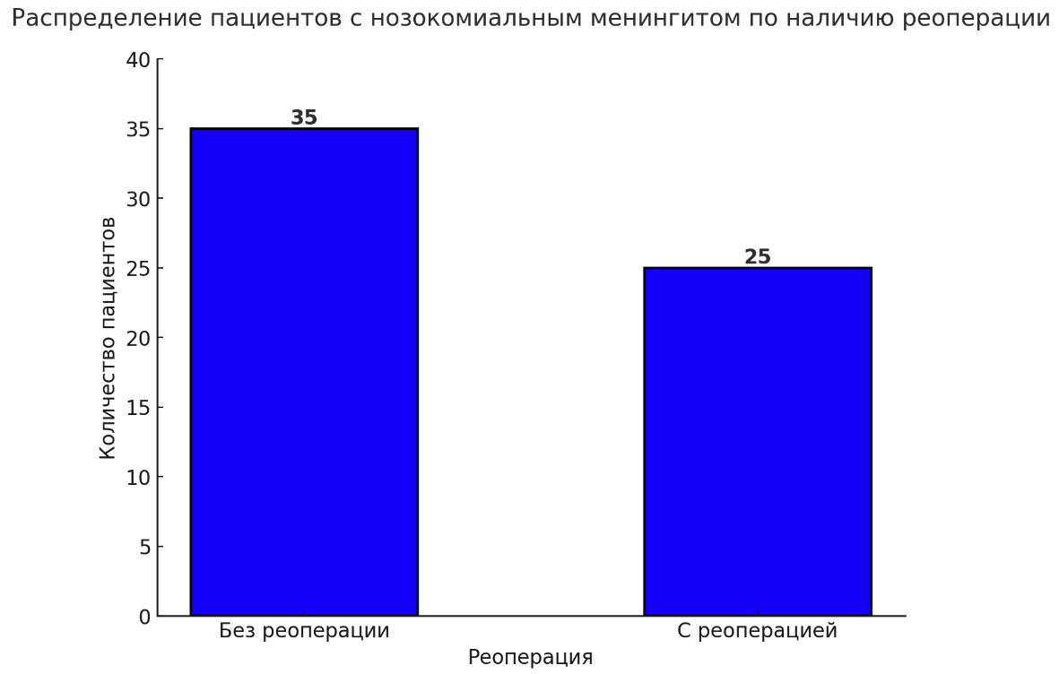
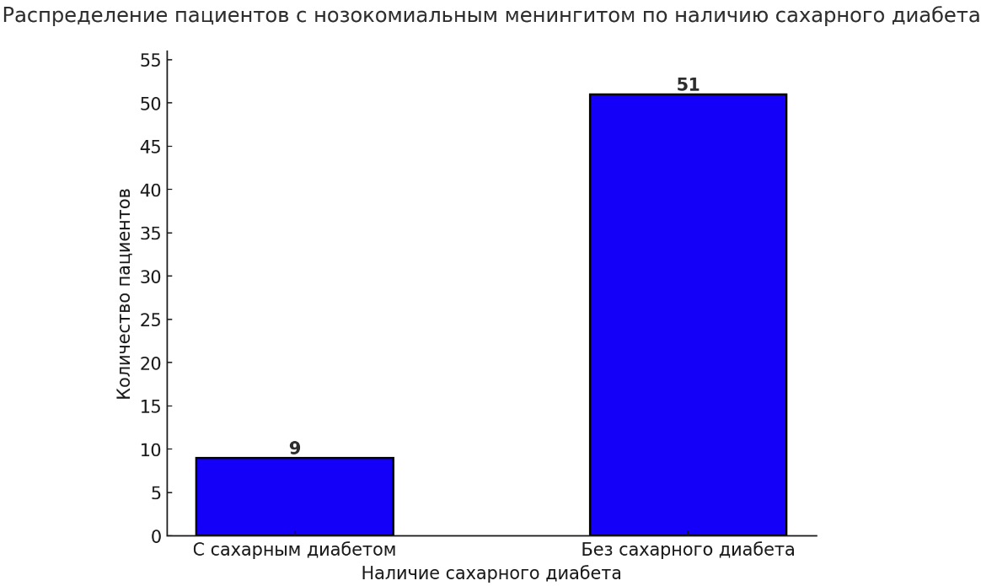
54 | 1
55 | 1
56 | 2
57 | 3
58 | 3
59 | 1
60 | 1
62 | 1
63 | 3
65 | 2
66 | 1
67 | 1
68 | 2
69 | 2
70 | 3
72 | 1
73 | 1
74 | 1
77 | 1

Номер истории
24626/С2024
20168/С2020
5325/С2024
31964/С2022
36857/С2022
36716/С2022
30128/С2022
1457/С2023
6361/С2023
1316/С2022
8298/С2022
31012/С2021
7584/С2023
7378/С2020
195/С2022
14550/С2023
18888/С2024
21115/С2024
11061/С2021
27782/С2020
24769/С2021
20461/С2024
24727/С2023
27693/С2023
23109/С2023
5628/С2023
18224/С2020
14904/С2022
6617/С2022
9862/С2023
12070/С2022
22346/С2022
1439/С2020
7329/С2021
1346/С2023
17701/С2023
19285/С2024
5983/С2021
24057/С2021
8361/С2021
24254/С2021
25582/С2020
20944/С2024
25490/С2020
14225/С2021
9530/С2024
26264/С2023
31179/С2023
10286/С2022
18252/С2021
10976/С2023
357/С2020
21823/С2023
25614/С2023
11377/С2023
29504/С2021
15598/С2021
11386/С2024
25313/С2024
22723/С2021

